スポンサー公告
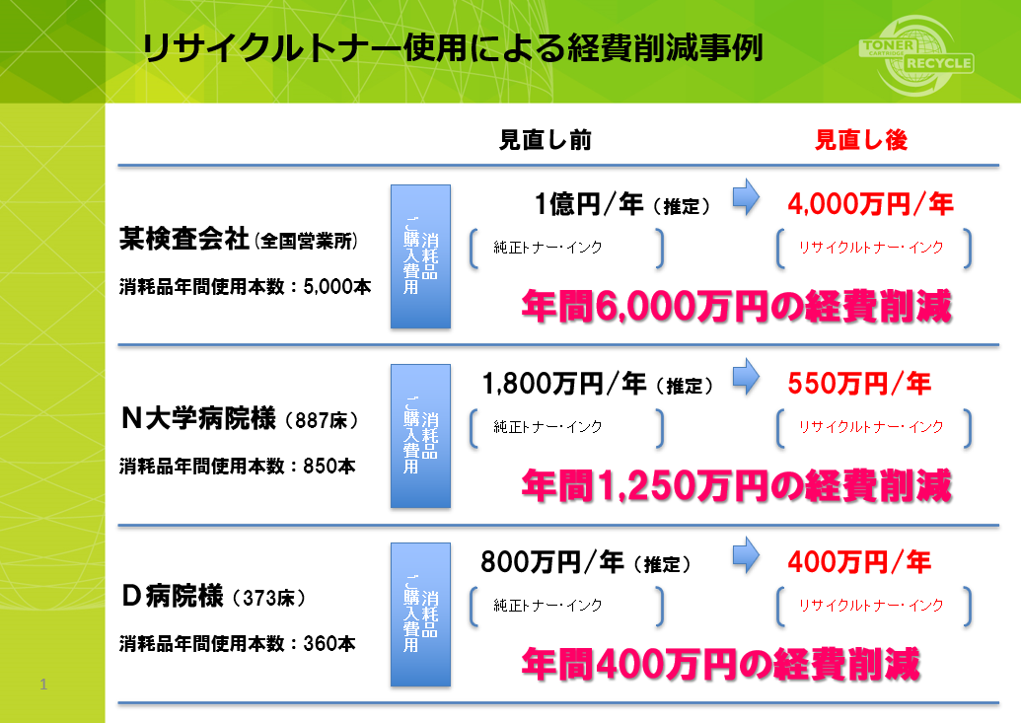
必見

プリンタートナーは純正品ですか?
純正品しか使えない? 純正品以外は故障する? 非純正品をご使用時にはメーカーメンテナンスが受けられない
これらはすべて誤解です。
左は再生トナー(非純正品)使用時の 経済効果です。
これでも検討しないのは基本的に 間違っていませんか?

44 ノロウイルス関連情報
ノロウイルス指数平年同等 散発事故発生 |  |  |  |  |  |  |  | 出典:東京都感染症情報センター
 |  |  |  |  |  |  |  | （最近５年間の週値の比較） ノロウイルスの感染周期は4年ですね 前回は2018年

東京都は レベル 2 全国平均 (レベル2) 3.12

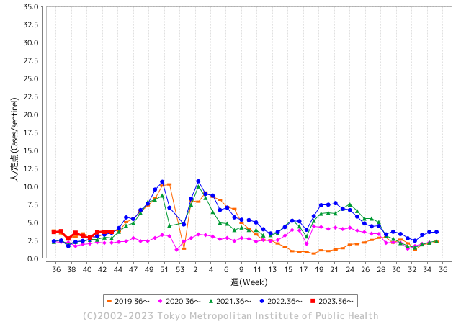
ノロウイルスのピークは
11-12月です。

 |  |  |  |  |  |  |  |  |  |  |  | レベル5

 |  |  |  |  |  |  |  |  |  |  |  | レベル4

 |  |  |  |  |  |  |  |  |  |  |  | レベル3

 |  |  |  |  |  |  |  |  |  |  |  | レベル2
GⅡ 43週 0例 |  |  |  |  | GⅡ 44週 0例 |  |  |  |  |  |  | レベル1
地方衛生研究所情報 |  |  | 傾向 |  | 出典：地方衛生研究所ネットワーク
★数年間で二番目に高い比率でノロウイルス終息か |  |  |  |  |  |  |  | http://idsc.tokyo-eiken.go.jp/diseases/gastro/gastro/
 |  |  |  | 流行警報 | 警戒警報
 | 2023-11-12 |  | 低散発 | 定点観測値 |  | ▲:減少 | 今週のニュース（Noroｖｉｒｕｓ） (11/6-11/12) |  |  |  | 9
先週
今週
都道府県名 | 流行 ☆増加 ★減少☆★1つで約1ポイント |  |  | 2023/43週 | 2023/44週 | 対前週 | 大量発症事故（業種／内容） 今週 , 先週 |  |  |  | ニュースソース | 日時
北海道 | ★ |  |  | 1.57 | 1.16 | ▲ 0.41 |  |  |  |  |  |  | 北海道
青森県 | ★ |  |  | 2.11 | 1.89 | ▲ 0.22 |  |  |  |  |  |  | 青森県
岩手県 | ★ |  |  | 4.18 | 3.08 | ▲ 1.10 | 岩手・宮古保健所管内の教育・保育施設で「ノロウイルス」による感染性胃腸炎の集団発生が１１月９日確認されました。１０月２３日から１１月７日にかけて、０歳児から５歳児までの４２人と職員２人が発熱や嘔吐などの症状を訴えました。重症者はおらずいずれも快方に向かっているということです。 |  |  |  | 岩手めんこいテレビ | 2023-11-09 | 岩手県
宮城県 | ★ |  |  | 1.95 | 1.76 | ▲ 0.19 |  |  |  |  |  |  | 宮城県
秋田県 | ★ |  |  | 2.47 | 2.32 | ▲ 0.15 |  |  |  |  |  |  | 秋田県
山形県 | ★ |  |  | 3.21 | 2.93 | ▲ 0.28 |  |  |  |  |  |  | 山形県
福島県 | ★ |  |  | 1.31 | 0.88 | ▲ 0.43 |  |  |  |  |  |  | 福島県
茨城県 | ★ |  |  | 2.73 | 2.13 | ▲ 0.60 |  |  |  |  |  |  | 茨城県
栃木県 | ★ |  |  | 1.52 | 1.5 | ▲ 0.02 |  |  |  |  |  |  | 栃木県
群馬県 | ★ |  |  | 4.02 | 3.54 | ▲ 0.48 |  |  |  |  |  |  | 群馬県
埼玉県 | ★ |  |  | 4.18 | 3.96 | ▲ 0.22 | 10月、福島県で宿泊行事に参加したさいたま市の小学校2校の児童と教員あわせて155人の体調不良について、さいたま市は7日、検査の結果30人以上からノロウイルスが検出されたと発表しました。 さいたま市によりますと、10月、福島県南会津町の宿泊行事に参加した緑区と北区にある小学校2校の児童147人と教員8人が、発熱や嘔吐などの体調不良を訴えました。 |  |  |  | テレビ埼玉 | 2023-11-07 | 埼玉県
千葉県 | ★ |  |  | 3.4 | 3.03 | ▲ 0.37 | 市保健所において有症状者園児3名の検体を検査したところ、3名中1名からノロウイルスが検出された。このことから、ノロウイルスを原因とする感染性胃腸炎であると判断した。 胃腸炎症状を呈した園児、職員が計37名の感染性胃腸炎の集団感染と確認した。 千葉県は30日、野田市内の保育所でノロウイルスによる感染性胃腸炎が集団発生したと発表した。県保健所に報告されたノロウイルスによる同胃腸炎の集団発生は今季初。県疾病対策課によると、1～6歳の園児79人、20代～40代の職員9人の男女計88人に嘔吐（おうと）や下痢などの症状が出た。重症者は確認されていない。 |  |  |  | 船橋市公表 野田市公表 | 2023-11-01 | 千葉県
東京都 | - |  |  | 3.69 | 3.69 | 0.00 |  |  |  |  |  |  | 東京都
神奈川県 | ★ |  |  | 3.08 | 3 | ▲ 0.08 | 神奈川県は６日、ノロウイルスによる食中毒の警戒情報を発令した。定点観測している県内の小児科２３７医療機関で感染性胃腸炎の患者数が３週連続で増加し、発令基準に達した。期間は来年３月末まで。 |  |  |  | 神奈川新聞 | 2023-11-06 | 神奈川県
新潟県 | ★ |  |  | 2.62 | 2.44 | ▲ 0.18 |  |  |  |  |  |  | 新潟県
富山県 | ★ |  |  | 2.93 | 2.59 | ▲ 0.34 |  |  |  |  |  |  | 富山県
石川県 | ★ |  |  | 5.69 | 5.1 | ▲ 0.59 |  |  |  |  |  |  | 石川県
福井県 | ★ |  |  | 6.28 | 5.64 | ▲ 0.64 |  |  |  |  |  |  | 福井県
山梨県 | ☆ |  |  | 4.33 | 4.5 | 0.17 |  |  |  |  |  |  | 山梨県
長野県 | ★ |  |  | 2.67 | 1.98 | ▲ 0.69 |  |  |  |  |  |  | 長野県
岐阜県 | ★ |  |  | 2.13 | 1.96 | ▲ 0.17 | １０月１８日、岐阜市内の飲食店で、食事をした４人が下痢や嘔吐などの食中毒症状を訴え、このうち２人が医療機関を受診していたことが分かりました。岐阜市保健所はノロウイルスによる食中毒と断定し、この飲食店を営業禁止処分としました。 岐阜市保健所によりますと、１０月１８日、岐阜市中鶉の焼肉店「弘苑」で食事をした２グループ４人が、下痢や嘔吐などの症状を訴え、うち２人が医療機関を受診しました。 |  |  |  | 岐阜放送 | 2023-11-03 | 岐阜県
静岡県 | ★ |  |  | 2.64 | 2.54 | ▲ 0.10 |  |  |  |  |  |  | 静岡県
愛知県 | ★ |  |  | 2.6 | 2.47 | ▲ 0.13 |  |  |  |  |  |  | 愛知県
三重県 | ★ |  |  | 4.6 | 3.47 | ▲ 1.13 |  |  |  |  |  |  | 三重県
滋賀県 | ☆ |  |  | 2.81 | 3.36 | 0.55 |  |  |  |  |  |  | 滋賀県
京都府 | ★ |  |  | 2.25 | 2.05 | ▲ 0.20 |  |  |  |  |  |  | 京都府
大阪府 | ★ |  |  | 3.45 | 3.41 | ▲ 0.04 | 「宮崎県日向市 塚田農場 京阪楠葉店」(大阪府枚方市)におきまして、ノロウィルスを原因とする食中毒事故が発生いたしました。発症されたお客様ならびにご関係の皆様には、多大なる苦痛とご迷惑をお掛けしましたことを心より深くお詫び申し上げます。また、当該店舗を日頃よりご利用いただいておりますお客様及び今後当該店舗をご利用予定のお客様、並びに関係者の皆様に多大なご迷惑とご心配をお掛けしました。 |  |  |  | 塚田農場 | 2023-11-09 | 大阪府
兵庫県 | ★ |  |  | 4.02 | 3.63 | ▲ 0.39 |  |  |  |  |  |  | 兵庫県
奈良県 | ★ |  |  | 3.35 | 3.26 | ▲ 0.09 |  |  |  |  |  |  | 奈良県
和歌山県 | ★ |  |  | 3.4 | 3.33 | ▲ 0.07 |  |  |  |  |  |  | 和歌山県
鳥取県 | ☆ |  |  | 3.42 | 3.63 | 0.21 |  |  |  |  |  |  | 鳥取県
島根県 | ☆ |  |  | 4.13 | 4.57 | 0.44 |  |  |  |  |  |  | 島根県
岡山県 | ☆ |  |  | 3.26 | 3.63 | 0.37 |  |  |  |  |  |  | 岡山県
広島県 | ☆ |  |  | 3.13 | 3.87 | 0.74 |  |  |  |  |  |  | 広島県
山口県 | ★ |  |  | 3.7 | 2.4 | ▲ 1.30 |  |  |  |  |  |  | 山口県
徳島県 | ☆ |  |  | 2.43 | 2.74 | 0.31 |  |  |  |  |  |  | 徳島県
香川県 | ★★ |  |  | 7.86 | 6.36 | ▲ 1.50 |  |  |  |  |  |  | 香川県
愛媛県 | ★ |  |  | 4.19 | 3.81 | ▲ 0.38 |  |  |  |  |  |  | 愛媛県
高知県 | ☆ |  |  | 1.15 | 1.65 | 0.50 |  |  |  |  |  |  | 高知県
福岡県 | ★ |  |  | 5.42 | 4.44 | ▲ 0.98 |  |  |  |  |  |  | 福岡県
佐賀県 | ★ |  |  | 2.13 | 1.52 | ▲ 0.61 |  |  |  |  |  |  | 佐賀県
長崎県 | ☆ |  |  | 2.14 | 2.5 | 0.36 |  |  |  |  |  |  | 長崎県
熊本県 | ★ |  |  | 5.16 | 4.78 | ▲ 0.38 |  |  |  |  |  |  | 熊本県
大分県 | ★ |  |  | 7.89 | 7.61 | ▲ 0.28 |  |  |  |  |  |  | 大分県
宮崎県 | ☆ |  |  | 4.11 | 5.08 | 0.97 |  |  |  |  |  |  | 宮崎県
鹿児島県 | ☆ |  |  | 3.69 | 3.92 | 0.23 |  |  |  |  |  |  | 鹿児島県
沖縄県 | ★ |  |  | 1.23 | 1.19 | ▲ 0.04 |  |  |  |  |  |  | 沖縄県
全国 | ★ |  |  | 3.34 | 3.12 | ▲ 0.22
 |  |  |  |  |  |  |  |  |  |  | 0 | 0
 |  |  |  | 今週 |  |  | 管理レベル「2」
 |  | 先週に比べて全国平均は |  |  |  | 3.12 | ：先週より | ▲ 0.22
 |  | 東京都は |  |  |  | 3.69 | ：先週より | 0.00
 |  | 最高指数は |  |  | 大分県 | 7.61 | 全国で10.00を超える都道府県数は |  | 0ヶ所 | 増減 | 0

2 | 9-10月、4月以降 施設の所在市町村で流行・ 食中毒が報告される 定点観測値が5.00前後 |  |  |  |  | 【情報共有】 週間・情報収集/情報は毎週確認する 【常設】 嘔吐物処理セットの配備 【体調管理】従業員の健康状況を徹底し、不良者は調理・加工ラインより外す

44 衛生教養
食の安全を目指す ① |  |  | 改正された食品衛生法の意味
いま世界は、HACCPをベースとした国際標準と整合的な食品衛生管理に向かっている。 世帯の核家族化は、調理済食品、外食・中食へニーズを増大させている。 輸入食品の増加など食のグローバル化の進展で食料自給率はカロリーベースで47%まで低下。 都道府県等を越える広域的な食中毒の発生と食中毒数の下げ止まり状態。 ラグビーワールドカップ2019日本大会、2021年東京オリンピック・パラリンピックの開催で注目の食品安全が注目されました。 コロナ渦が収まり、再度訪日外国人の増加が始まりました。(観光立国と労働資源確保)

 | 訪日外客数
年 | 3,837,113
1996 | 4,218,208
1997 | 4,106,057
1998 | 4,437,863
1999 | 4,757,146
2000 | 4,771,555
2001 | 5,238,963
2002 | 5,211,725
2003 | 6,137,905
2004 | 6,727,926
2005 | 7,334,077
2006 | 8,346,969
2007 | 8,350,835
2008 | 6,789,658
2009 | 8,611,175
2010 | 6,218,752
2011 | 8,358,105
2012 | 10,363,904
2013 | 13,413,467
2014 | 19,737,409
2015 | 24,039,700
2016
 | 40,000,000
2020 | 60,000,000
2030
従来の食品安全
出荷時検査 (必要最小限の抜取検査)
日配品などは、後追い検査で安全性のエビデンスとなりえない。
いいわけの形式的検査。
フードチェーンという考え方
食品は農場から食卓までの連鎖で安全を担保するもの。
リスクの低いより安全な原材料を調達し、保管、輸送、加工・調理
配送・販売、喫食方法の提示までを正確に一貫して行う。
したがってフードチューンの各工程では実質的な安全の行為と
エビデンスが求められる。

法務省資料

調理工程中の安全担保

特に加工・調理過程の食品の安全性
個別製品の細菌培養検査は、実用的ではない場合が多く、その場で確認可能な数値管理が必要。

喫食に
間に合わない
 | 生物学的リスク確認 |  | 培養検査
 | O157、ノロウイルス、サルモネラ |  | 2-4日必要

従来の最終製品検査

 | 生物リスクの死滅温度・時間で管理
 | 中心加熱温度・時間 |  | 75℃1分、63℃90秒
 | 提供時間管理 |  | 調理後2時間以内に提供

HACCPの考えに基づく管理

改正された食品衛生法 | ある意味で従来の食品安全の考えを否定し、すべての食品に関連する製造者に
 | HACCPによる食品安全を求めようとしている。

 | 大手食品製造メーカーには可能であるが、中小零細、日々製造内容の変わる惣菜類
 | 給食、外食には運用上現実的ではない側面がある。
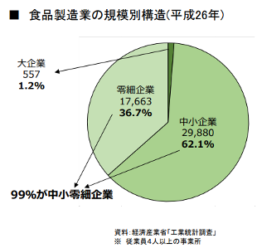

99%の企業や事業者が
法の主旨に合った適った行為を行わないと
法整備の意味がない

ほとんどが中小零細企業
HACCPなど知らない、
できないがほとんど

次回は、HACCEPの考えを取り入れた
衛生管理を解説します。

 | 年 | 訪日外客数
1996 平成 8 年 3,837,113 | 1996 | 3,837,113
1997 平成 9 年 4,218,208 | 1997 | 4,218,208
1998 平成 10年 4,106,057 | 1998 | 4,106,057
1999 平成 11年 4,437,863 | 1999 | 4,437,863
2000 平成 12年 4,757,146 | 2000 | 4,757,146
2001 平成 13年 4,771,555 | 2001 | 4,771,555
2002 平成 14年 5,238,963 | 2002 | 5,238,963
2003 平成 15年 5,211,725 | 2003 | 5,211,725
2004 平成 16年 6,137,905 | 2004 | 6,137,905
2005 平成 17年 6,727,926 | 2005 | 6,727,926
2006 平成 18年 7,334,077 | 2006 | 7,334,077
2007 平成 19年 8,346,969 | 2007 | 8,346,969
2008 平成 20年 8,350,835 | 2008 | 8,350,835
2009 平成 21年 6,789,658 | 2009 | 6,789,658
2010 平成 22年 8,611,175 | 2010 | 8,611,175
2011 平成 23年 6,218,752 | 2011 | 6,218,752
2012 平成 24年 8,358,105 | 2012 | 8,358,105
2013 平成 25年 10,363,904 | 2013 | 10,363,904
2014 平成 26年 13,413,467 | 2014 | 13,413,467
2015 平成 27年 19,737,409 | 2015 | 19,737,409
2016 平成 28年 24,039,700 | 2016 | 24,039,700

 | 2020 | 40,000,000
 | 2030 | 60,000,000

43 感染症情報
2023年第43週（10月23日〜10月29日）：
1類感染症 | 報告なし
2類感染症 | 結核例 234例
指定感染症 新型コロナウイルス感染症 | 厚生労働省：国内の発生状況など https://www.mhlw.go.jp/stf/covid-19/kokunainohasseijoukyou.html#h2_1 厚生労働省：データからわかる－新型コロナウイルス感染症情報－ https：//covid19.mhlw.go.jp/
 | https://www.mhlw.go.jp/stf/covid-19/kokunainohasseijoukyou.html#h2_1
 | 厚生労働省：データからわかる－新型コロナウイルス感染症情報－
 | https：//covid19.mhlw.go.jp/
3類感染症 細菌性赤痢 | 細菌性赤痢3例 菌種：S. sonnei（D群）3例＿感染地域：‌東京都1例、石川県1例、 フィリピン1例
腸管出血性大腸菌感染症 | 腸管出血性大腸菌感染症101例（有症者60例、うちHUS 3例） 感染地域：‌国内76例、韓国1例、ミャンマー1例、国内・国外不明23例 国内の感染地域：鹿児島県13例、福岡県8例、宮城県6例、大阪府5例、北海道4例、東京都3例、神奈川県3例、静岡県3例、千葉県2例、富山県2例、京都府2例、兵庫県2例、山口県2例、佐賀県2例、 大分県2例、沖縄県2例、岩手県1例、福島県1例、茨城県1例、埼玉県1例、新潟県1例、岐阜県1例、香川県1例、愛媛県1例、熊本県1例、東京都/神奈川県1例、国内（都道府県不明）5例
 | 年齢群：‌0歳（1例）、1歳（11例）、2歳（4例）、3歳（5例）、4歳（4例）、5歳（2例）、 6歳（1例）、8歳（2例）、10代（6例）、20代（25例）、30代（8例）、40代（9例）、50代（8例）、60代（5例）、70代（4例）、80代（5例）、90代以上（1例） | 血清群・毒素型：‌O157 VT1・VT2（22例）、O157 VT2（22例）、O111 VT1・VT2（11例）、O26 VT1（10例）、O103 VT1（3例）、 O111 VT2（2例）、O115VT1（2例）、O111 VT1（1例）、O121 VT2（1例）、O126 VT1・VT2（1例）、O128 VT1（1例）、 O128 VT1・VT2（1例）、O145 VT1（1例）、O165 VT1・VT2（1例）、O91 VT1（1例）、その他・不明（21例） 累積報告数：3,230例（有症者2,179例、うちHUS 58例．死亡3例）
４類感染症 | E型肝炎4例 感染地域（感染源）：‌北海道1例（不明）、東京都1例（豚肉）、長野 県1例（不明）、広島県1例（不明） A型肝炎2例 感染地域：神奈川県1例、兵庫県1例 | レジオネラ症40例（肺炎型38例、ポンティアック型1例、無症状病原体保有者1例） 感染地域：‌新潟県4例、千葉県3例、東京都3例、神奈川県3例、静岡県3例、福岡県3例、埼玉県2例、愛知県2例、北海道1例、福島県1例、群馬県1例、兵庫県1例、奈良県1例、徳島県1例、鹿児島県1例、国内（都道府県不明）6例、 国内・国外不明4例 年齢群：‌30代（1例）、40代（2例）、50代（3例）、60代（14例）、70代（13例）、80代（4例）、90代以上（3例）累積報告数：1,915例
5類感染症 | アメーバ赤痢4例（腸管アメーバ症4例） 感染地域：宮城県1例、大阪府1例、国内・国外不明2例 感染経路：性的接触1例（異性間）、経口感染1例、その他・不明2例

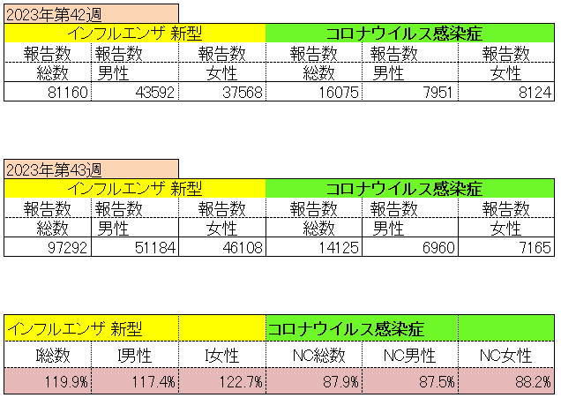
インフルエンザ と 新型コロナ

 |  | 対前週 インフルエンザ 119.9% 増加 新型コロナウイルス 22.1%減少

44 感染症統計
届出感染症 第三類 腸管出血性大腸菌 |  |  |  |  |  |  |  |  |  |  |  |  |  | 届出感染症 第三類 細菌性赤痢菌
全国 報告数推移 医療機関からの届出数 |  |  |  |  |  |  |  |  |  |  |  |  |  | 全国 報告数推移 届出患者数（人）
 | 1月 | 2月 | 3月 | 4月 | 5月 | 6月 | 7月 | 8月 | 9月 | 10月 | 11月 | 12月 | 合計 |  | 1月 | 2月 | 3月 | 4月 | 5月 | 6月 | 7月 | 8月 | 9月 | 10月 | 11月 | 12月 | 合計
12-21年月平均 | 68 | 56 | 67 | 103 | 188 | 415 | 607 | 866 | 556 | 365 | 199 | 135 | 3,640 | 12-21年月平均 | 8 | 9 | 13 | 7 | 9 | 9 | 8 | 11 | 9 | 19 | 11 | 12 | 131
 |  |  |  |  |  |  |  |  |  |  | 今週 |  |  |  |  |  |  |  |  |  |  |  |  |  | 今週
 |  |  |  |  |  |  |  |  |  |  | 112 |  |  |  |  |  |  |  |  |  |  |  |  |  | 0
2023年 | 82 | 62 | 99 | 112 | 224 | 524 | 521 | 767 | 454 | 384 | 112 |  |  | 2023年 | 1 | 1 | 4 | 2 | 2 | 7 | 7 | 3 | 1 | 7 | 0
2022年 | 81 | 39 | 72 | 89 | 258 | 416 | 554 | 568 | 578 | 337 | 169 | 168 | 3,329 | 2022年 | 0 | 5 | 4 | 1 | 1 | 1 | 1 | 1 | 0 | 0 | 0 | 2 | 16
2021年 | 81 | 48 | 71 | 128 | 171 | 350 | 569 | 553 | 458 | 306 | 220 | 229 | 3,184 | 2021年 | 1 | 2 | 1 | 0 | 0 | 0 | 1 | 1 | 0 | 1 | 0 | 0 | 7
2020年 | 112 | 85 | 60 | 97 | 95 | 305 | 544 | 449 | 475 | 505 | 219 | 98 | 3,044 | 2020年 | 16 | 1 | 19 | 3 | 13 | 1 | 2 | 2 | 0 | 24 | 4 | 2 | 87
2019年 | 84 | 100 | 77 | 80 | 236 | 438 | 631 | 752 | 523 | 427 | 253 | 136 | 3,737 | 2019年 | 7 | 7 | 13 | 3 | 8 | 11 | 5 | 11 | 9 | 9 | 20 | 37 | 140
2018年10月3日、山梨県内の宿坊を利用した2グループ42名が赤痢にかかりました。使用水や従事者からは赤痢菌が検出されておらず現在のところ感染源は不明です。
2018年 | 41 | 44 | 67 | 103 | 311 | 415 | 539 | 1,165 | 534 | 297 | 205 | 92 | 3,813 | 2018年 | 9 | 22 | 18 | 9 | 21 | 14 | 6 | 13 | 7 | 81 | 31 | 37 | 268
埼玉県と群馬県の総菜店で販売されたポテトサラダを食べた人が腸管出血性大腸菌O157に感染した、という集団食中毒に関するニュースが2017年8月21日以降、新聞やテレビで取り上げられました。
2017年 | 57 | 35 | 95 | 112 | 131 | 340 | 483 | 1339 | 614 | 349 | 236 | 68 | 3,859 | 2017年 | 19 | 12 | 8 | 12 | 7 | 15 | 16 | 12 | 16 | 6 | 12 | 6 | 141
2016年 | 68 | 42 | 44 | 75 | 135 | 448 | 507 | 808 | 795 | 313 | 246 | 143 | 3,624 | 2016年 | 9 | 16 | 12 | 6 | 7 | 14 | 9 | 14 | 9 | 9 | 8 | 7 | 120
2011年8月に外食チェーン店が原因とされた赤痢菌Shigella sonneiの広域集団感染事例が青森県、宮城県、山形県、福島県において発生した。本事例は、それとほぼ同時期に発生しておりその関連性が強く疑われた事例である。
※2023年 第44週（10/30～11/5） 現在 |  |  |  |  |  |  |  |  |  |  |  |  |  | ※2023年 第44週（10/30～11/5） 現在

 | 腸管出血性大腸菌 |  | 例年並み |  |  |  |  |  |  |  |  |  |  |  | 赤痢 | やや増加 コロナ前に近づく
Ｈ２９／８月は非常に多かった

腸管出血性大腸菌
 | 2023年 | 2022年 | 2021年 | 2020年 | 2019年 | 2018年 | 2017年 | 2016年 | 2015年
2016年 | 82 | 81 | 81 | 112 | 84 | 41 | 57 | 68
68 | 62 | 39 | 48 | 85 | 100 | 44 | 35 | 42
42 | 99 | 72 | 71 | 60 | 77 | 67 | 95 | 44
44 | 112 | 89 | 128 | 97 | 80 | 103 | 112 | 75
75 | 224 | 258 | 171 | 95 | 236 | 311 | 131 | 135
135 | 524 | 416 | 350 | 305 | 438 | 415 | 340 | 448
448 | 521 | 554 | 569 | 544 | 631 | 539 | 483 | 507
507 | 767 | 568 | 553 | 449 | 752 | 1,165 | 1,339 | 808
808 | 454 | 578 | 458 | 475 | 523 | 534 | 614 | 795
795 | 384 | 337 | 306 | 505 | 427 | 297 | 349 | 313
313 | 112 | 169 | 220 | 219 | 253 | 205 | 236 | 246
246 |  | 168 | 229 | 98 | 136 | 92 | 68 | 143
143
3,624
細菌性赤痢菌
 | 2023年 | 2022年 | 2021年 | 2020年 | 2019年 | 2018年 | 2017年 | 2016年
 | 1 | 0 | 1 | 16 | 7 | 9 | 19 | 9
 | 1 | 5 | 2 | 1 | 7 | 22 | 12 | 16
 | 4 | 4 | 1 | 19 | 13 | 18 | 8 | 12
 | 2 | 1 | 0 | 3 | 3 | 9 | 12 | 6
 | 2 | 1 | 0 | 13 | 8 | 21 | 7 | 7
 | 7 | 1 | 0 | 1 | 11 | 14 | 15 | 14
 | 7 | 1 | 1 | 2 | 5 | 6 | 16 | 9
 | 3 | 1 | 1 | 2 | 11 | 13 | 12 | 14
 | 1 | 0 | 0 | 0 | 9 | 7 | 16 | 9
 | 7 | 0 | 1 | 24 | 9 | 81 | 6 | 9
 | 0 | 0 | 0 | 4 | 20 | 31 | 12 | 8
 |  | 2 | 0 | 2 | 37 | 37 | 6 | 7

コロナ５類移行に伴う 人の往来の増加、会食機会の増加。 食肉原材不足から 衛生度合いの低い原材料の市場への放出?

※2023年 第11週（3/13～3/19） 現在

 |  |  |  |  |  |  |  |  |  |  |  |  |  |  | 腸管系感染症は新型コロナウイルス予防の手洗い、手指消毒で
 |  |  |  |  |  |  |  |  |  |  |  |  |  |  | 圧倒的に感染防御できている

